المؤشرات الكلية

سوق العراق للاوراق المالية
جلسة الاثنين 2026/9/14 |  |  |  | تقرير أسعار الأسهم المتداولة لسوق العراق للأوراق المالية
الجلسة (161)
الاسهم المتداولة المدرجة و OTC |  |  | 25,386,369,313 |  |  | قيمة الأسهم المتداولة المدرجة و OTC |  | 2,323,138,609 |  |  | صفقات الشركات المدرجة وOTC | 775
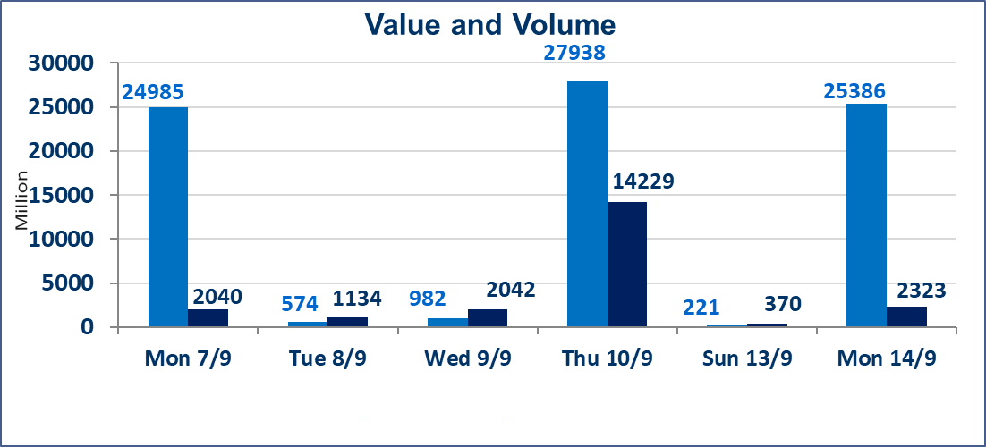
المؤشر60 ISX اليوم | 971.16 |  | نقطة |  |  | المؤشر15 ISX اليوم | 1231.65 | نقطة
المؤشر 60 ISX السابق | 974.29 |  | نقطة |  |  | المؤشر 15 ISX السابق | 1231.31 | نقطة
نسبة التغير | -0.32 |  | % |  |  | نسبة التغير | 0.03 | %
عدد النقاط | -3.13 |  | نقطة |  |  | عدد النقاط | 0.34 | نقطة

الشركات المدرجة | 103 | OTC | 22 | 125 |  | الشركات غير المتداولة المدرجة | 47 | OTC | 21 | 68
الشركات المتداولة | 44 | OTC | 1 | 45 |  | الشركات المرتفعة |  |  | 13
شركات الهيئة العامة |  |  |  | 3 |  | الشركات المنخفضة |  |  | 18
الموقوفة بقرار من هيأة الأوراق المالية |  |  |  | 9
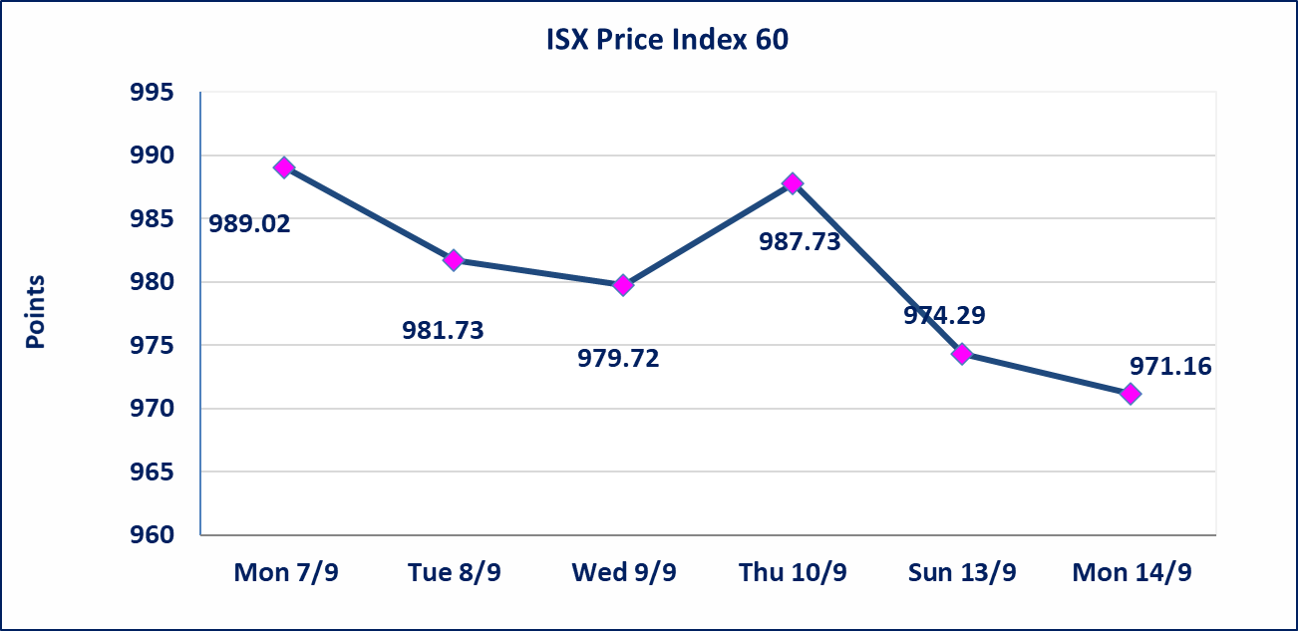
 |  |  |  |  |  |  | 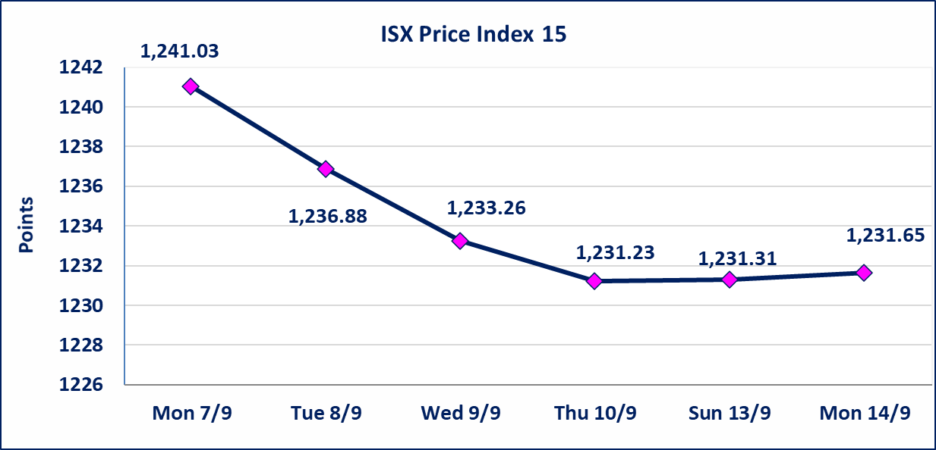
الاوامر الخاصة | نفذت شركة براعم الخير للوساطة أمر متقابل مقصود على أسهم شركة مصرف الانصاري بعدد أسهم (24,950,000,000) سهم، وقيمة بلغت (1,247,500,000) دينار، في زمن الجلسة الاضافي (بعد الساعة 1 ظهراً) وفقاً لاجراءات تنفيذ الصفقات الكبيرة.
سندات الوطنية - الاصدارية الثانية فئة(500000,1000000) | ايقاف التداول على سندات الوطنية الاصدارية الثانية فئة (500000)و(1000000) دينار إعتباراً من جلسة الثلاثاء 2026/9/15 لقرب استحقاق الفائدة نصف سنوية وسيتم اعادة التداول اعتبارا من جلسة الاحد 2026/9/20.
مصرف الطيف الاسلامي (BTIB) | إيقاف التداول على أسهم الشركة إعتباراً من جلسة الخميس الموافق 2026/9/3 إستناداً إلى قرار هيأة الاوراق المالية المرقم 297/2 في 2026/9/3.
الاتحاد الدولية للتأمين (NUNI) | البدء بعمليات ايداع شهادات اسهم المساهمين لشركة الاتحاد الدولية للتأمين إعتباراً من جلسة الاحد الموافق 2026/9/13 وسيتم اطلاق التداول إعتباراً من جلسة الاحد 2026/10/4 بعد ايداع 5% من رأس المال او بعد مرور (21) يوم من تاريخ بدء الايداع في منصة الشركات غير المدرجة ISX-OTC.
الخير للتأمين (NKHA) | البدء بعمليات ايداع شهادات اسهم المساهمين لشركة الخير للتأمين إعتباراً من جلسة الثلاثاء الموافق 2026/9/1 وسيتم اطلاق التداول إعتباراً من جلسة الثلاثاء 2026/9/22 بعد ايداع 5% من رأس المال او بعد مرور (21) يوم من تاريخ بدء الايداع في منصة الشركات غير المدرجة ISX-OTC.
الوطنية للصناعات الغذائية (INFF) | تم البدء بعمليات ايداع شهادات اسهم المساهمين للشركة الوطنية للصناعات الغذائية إعتباراً من جلسة الاحد 2026/5/24 وسيتم اطلاق التداول لحين اكمال انتهاء الاجراءات في مركز الايداع في منصة الشركات غير المدرجة ISX-OTC.
الحد الأعلى والادنى للتغير في السعر | نسبة التغير الحدود الدنيا للحركة السعرية للاسهم من (5% الى 10%) والحدود العليا من(10% الى 25%)في كافة المنصات ماعدا منصة OTC.
Web site : www.isx-iq.net E-mail : info-isx@isx-iq.net |  |  |  |  | 07834000034 - 07711211522 : ص . ب :3607 العلوية الهاتف |  |  |  |  |  | بغداد /الكرادة/ قرب المسرح الوطني /مجاور مصرف الخليج التجاري

نسبة التغير
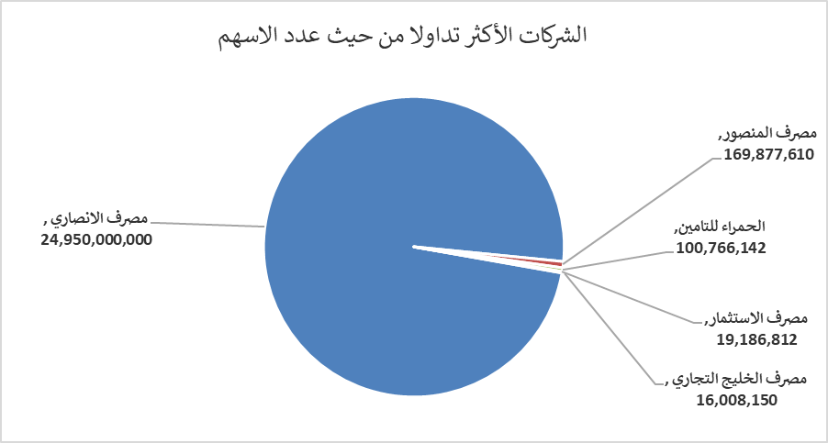
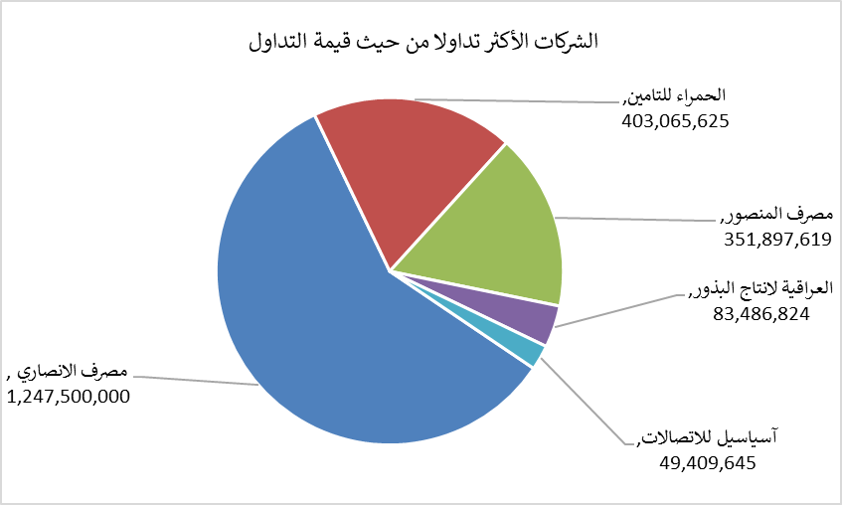
الشركات الأكثر ارتفاعاً وانخفاضاً

نسبة التغير لاسعار الاغلاق الاكثر ارتفاعاً |  |  |  | نسبة التغير لاسعار الاغلاق الاكثر انخفاضاً
اسم الشركة | اغلاق | التغير(%) | الاسهم المتداولة | اسم الشركة | اغلاق | التغير (%) | الاسهم المتداولة
الكيمياوية والبلاستيكية | 1.800 | 9.09 | 82,170 | مصرف الشرق الأوسط | 0.060 | -14.29 | 6,000,000
الخياطة الحديثة | 7.650 | 5.96 | 6,483,122 | مصرف الدولي الاسلامي | 0.120 | -7.69 | 1,095,500
الوطنية للاستثمارات السياحية | 9.500 | 5.56 | 10,000 | مصرف الموصل للتنمية | 0.120 | -7.69 | 14,866,752
الأمين للتأمين | 0.890 | 3.49 | 49,569 | طريق الخارز لانتاج المواد الانشائية | 1.120 | -5.88 | 357,011
انتاج الالبسة الجاهزة | 2.250 | 2.74 | 103,100 | مصرف الاقتصاد | 0.240 | -4.00 | 10,000,000

الشركات الاكثر نشاطا حسب الاسهم المتداولة (حجم التداول) |  |  |  | الشركات الاكثر نشاطا حسب القيمة المتداولة
اسم الشركة | اغلاق | التغير(%) | الاسهم المتداولة | اسم الشركة | اغلاق | التغير (%) | القيمة المتداولة
مصرف الانصاري | 0.050 | 0.00 | 24,950,000,000 | مصرف الانصاري | 0.050 | 0.00 | 1,247,500,000
مصرف المنصور | 2.070 | 0.00 | 169,877,610 | الحمراء للتامين | 4.100 | 2.50 | 403,065,625
الحمراء للتامين | 4.100 | 2.50 | 100,766,142 | مصرف المنصور | 2.070 | 0.00 | 351,897,619
مصرف الاستثمار | 0.390 | 0.00 | 19,186,812 | العراقية لانتاج البذور | 5.310 | -0.56 | 83,486,824
مصرف الخليج التجاري | 0.330 | 0.00 | 16,008,150 | آسياسيل للاتصالات | 15.660 | 0.58 | 49,409,645

